Sheet1
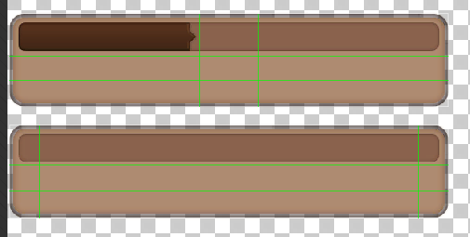

生命值
先攻
护盾
护甲
物理攻击
法术攻击
南瓜
生命值
先攻
护盾
护甲
物理攻击
法术攻击

技能描述

CD：1 消耗：1


debuff...

主手

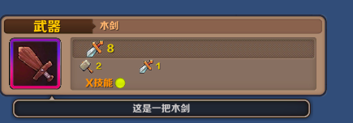

状态
技能
装备
状态
技能
装备
状态
技能
装备

